상품제안서
리복 3단60완전자동 암막+3단완전자동 뉴트럴 암막 우양산+170g 면사타올 3P 세트(소) | 상품코드: F31829

 |  |  |  |  |  |  | 02-412-0044 | www.easy1.co.kr
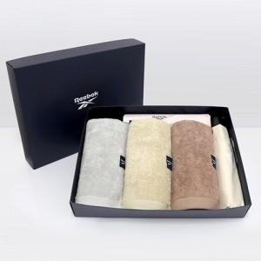

【상세/제작정보】 | * 쇼핑백 900원(별도) 추가

【인쇄/포장옵션】 | 실크, 스티커 / 기본 상하케이스 포장 / 그 외 포장은 별도문의

【공급단가】 | 수량 | 50~ | 100~ | 500~ | 1,000~ | 2,000~
*VAT별도 | 단가 | 34,080원 | 33,510원 | 32,660원 | 32,090원 | 31,240원

【상품 URL】 | https://dev.easy1.co.kr:443/src/goods_detail.php?gdno=31829

